Summary
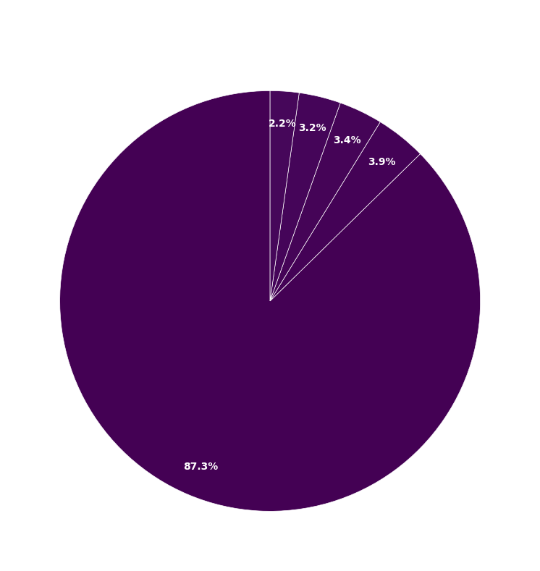
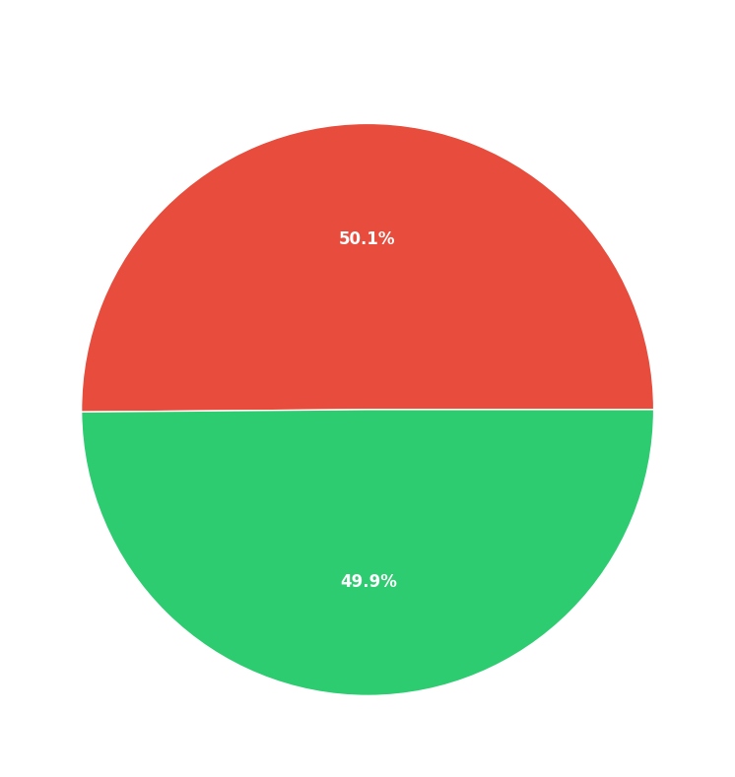
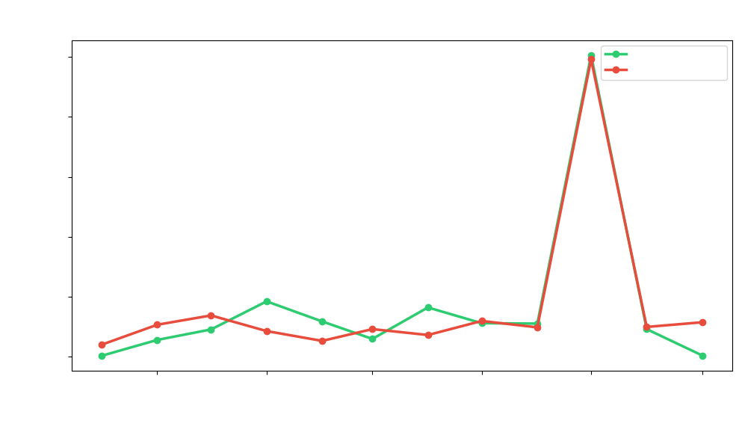
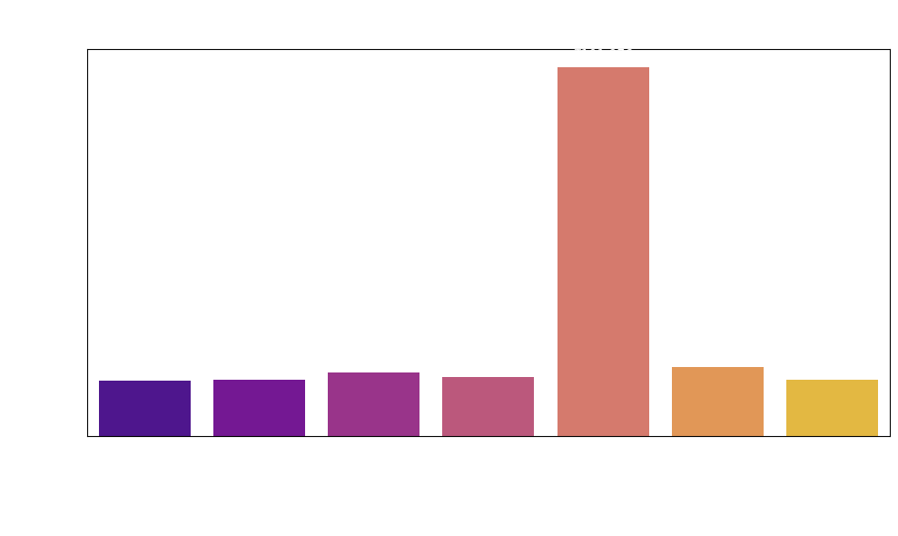
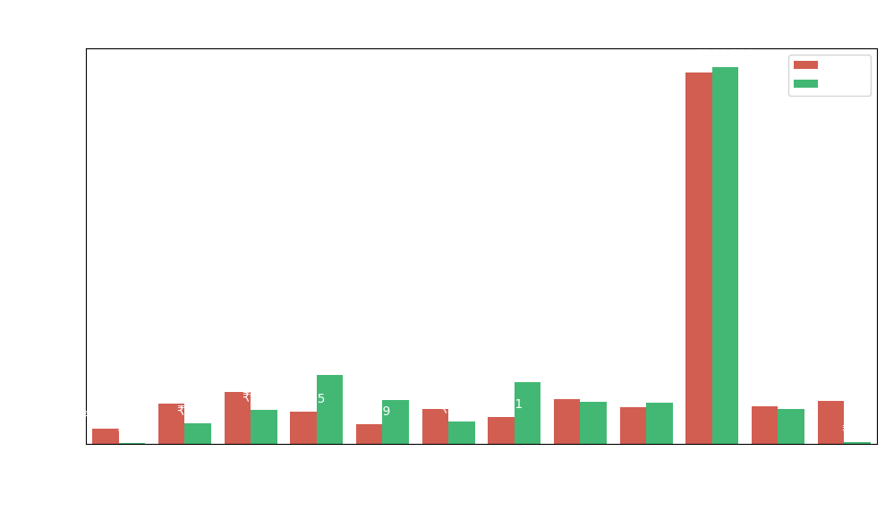
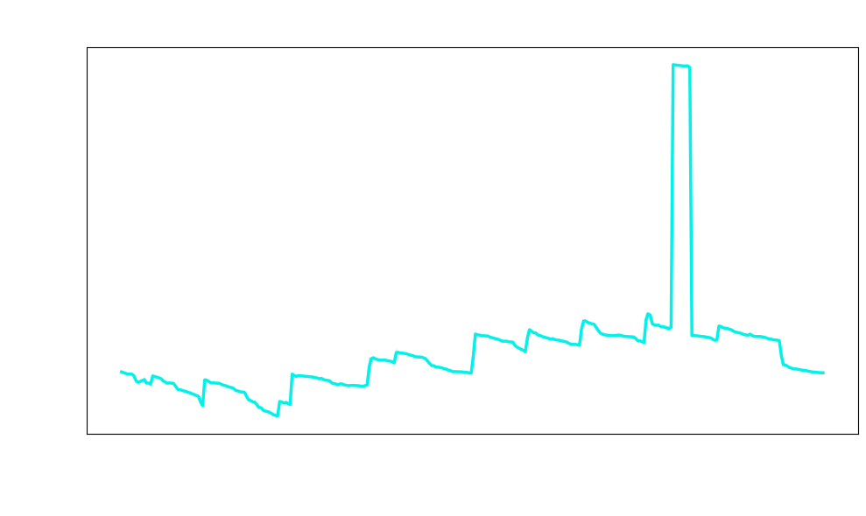
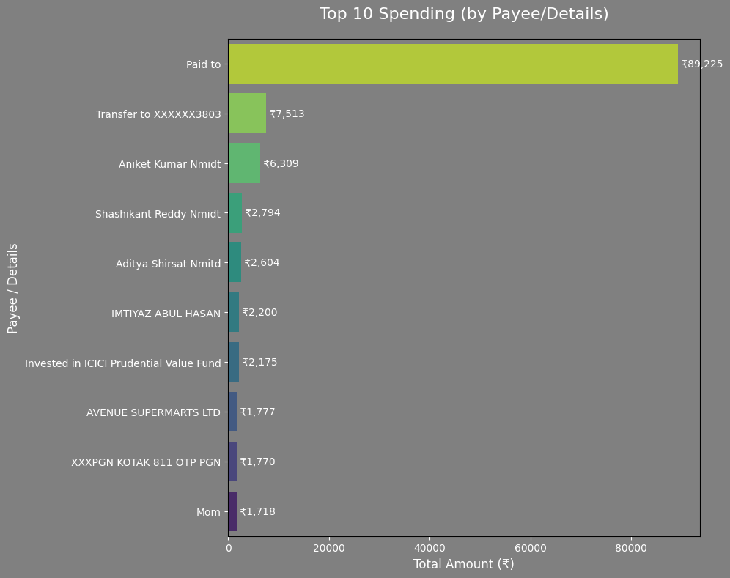
Month | Debit | Credit
2024-10 | 4027 | 330
2024-11 | 10680 | 5612
2024-12 | 13780.71 | 9106
2025-01 | 8565.16 | 18470
2025-02 | 5289.09 | 11777
2025-03 | 9220.44 | 5948
2025-04 | 7251.12 | 16442
2025-05 | 11937.29 | 11183
2025-06 | 9805.36 | 11057
2025-07 | 99163.04 | 100539
2025-08 | 9943.04 | 9210
2025-09 | 11499.36 | 430

